Skizze SS
Zentraler Schlammsammler mit frostischerem Tauchbogen

Durchmesser | ..... | m | Reduzierte Fläche Total | ..... | ha
Höhe Abscheideraum | ..... | m | Zufluss Total | ..... | l/s
Schlammraumtiefe | 50 | cm
Nutztiefe | ..... | m

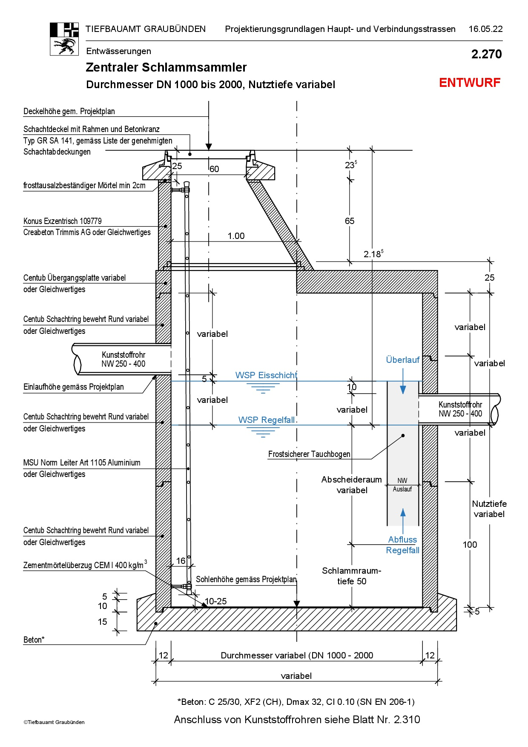

.....

.....

.....

5
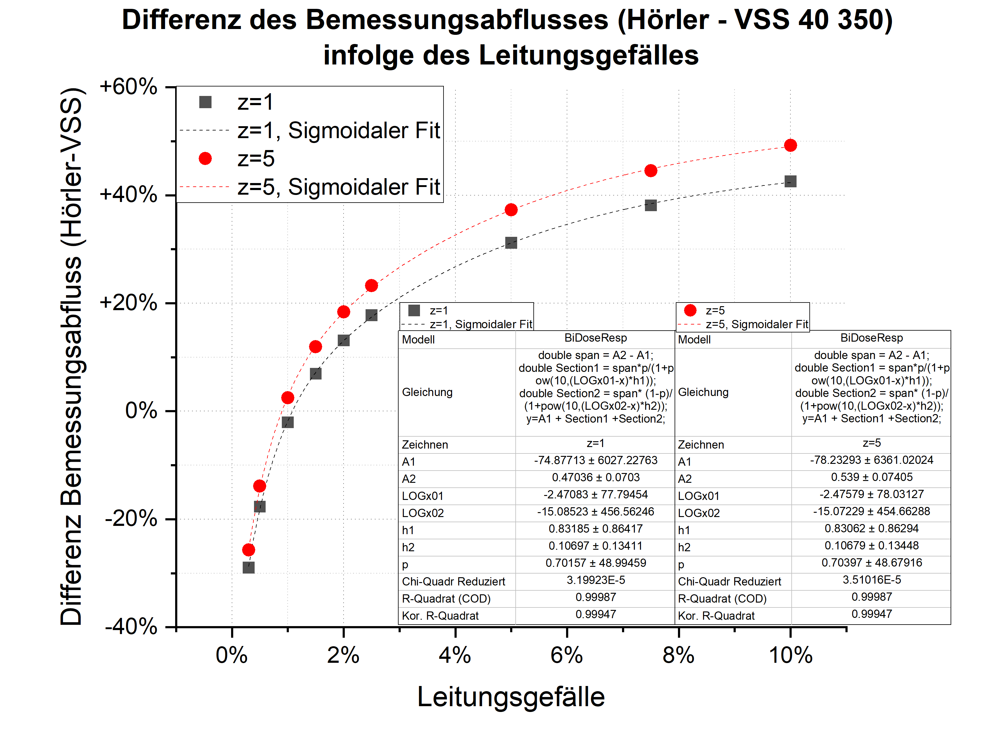
4 ◀ |  |  | 🏠 INDEX |  | ▶ 6

Datengrundlage: |  | Annahme in Absprache TBA und ANU
Begründung: |  | Starke Differenz des Bemessungsabflusses durch das
 |  | Leitungsgefälle zwischen Leitungsbemessung nach Hörler
 |  | und Abflussermittlung nach VSS 40 350

Wiederkehrperiode | Leitungsgefälle |  | Abfrage | Zunahme Abfluss durch Leitungsgefälle
[Jahre] | [%] |  | [-] | [%]
1 | 0.00 |  | FALSE | -52.52%
5 | 0.00 |  | FALSE | -50.29%

Herleitung: |  | Gegenüberstellung des Bemessungsabflusses aus der
 |  | Leitungsdimensionierung nach Hörler (Fliesszeitberechnung inkl.
 |  | Leitungsgefälle) mit dem Bemessungsabfluss nach VSS 40 350
 |  | für die Regenregion Alpen und den Wiederkehrperioden 1 und 5.
 |  | Die Listenrechnung nach Hörler wurde nur für Rohre mit DN 250
 |  | vorgenommen, dabei wurde der Füllungsgrad des Rohres vernachlässigt.

